Planilha1
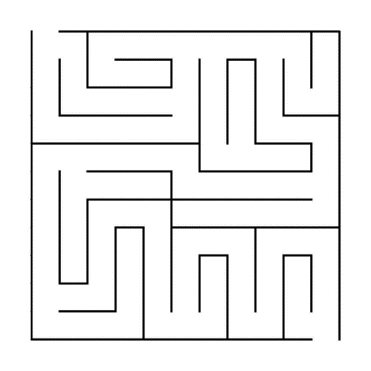
1 | 6 | 8 |  |  | 7 | 11 |  | 16 | 17 | 20
 |  | 9 |  | 10 |  |  | 14
 | 5 |  |  |  | 4 |  |  |  | 18 | 19
2 |  |  |  |  | 3 |  |  | 21 |  | 22
32 | 28 |  |  |  | 27 | 12 | 13 |  | 15
 | 29 |  |  | 30 | 26 |  |  |  |  | 23
 |  | 38 |  | 39 | 25 |  |  |  |  | 24
 |  |  | 36 |  | 44 |  | 45 | 48 |  | 49
 | 31 |  |  |  |  | 43 |  |  | 52
33 |  | 37
34 |  |  | 35 | 40 | 41 | 42 | 46 | 47 | 51 | 50

